Чек-лист
чек-лист функционала сайта meduza.io
№ пп, раздел | Функция | Результат(screenshot) для десктопной ОС | Windows 10 + Chrome 97.0.4692.99 разрешение(1366x768) | Результат(screenshot) для мобильной ОС | Android 10 + Chrome 91.0.4472.134 разрешение(2400x1080) | Разрешение ноутбука 1024x768 | screenshot ноутбука | Разрешение мобильного 1600x720 | screenshot мобильного | Связанные баги | Ссылка на баг-трекер | Критичность | Примечание
1. Авторизация
1 | Возможность зарегистрироваться | 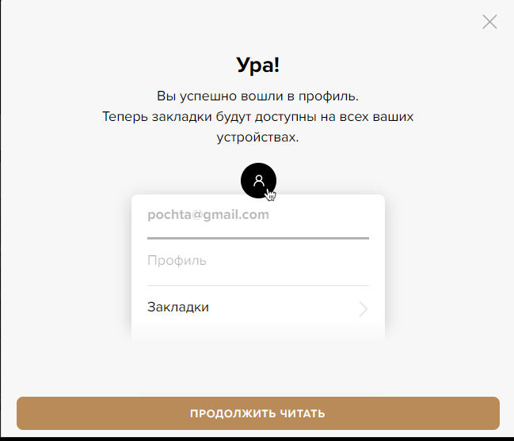 | PASS |  | PASS | PASS | 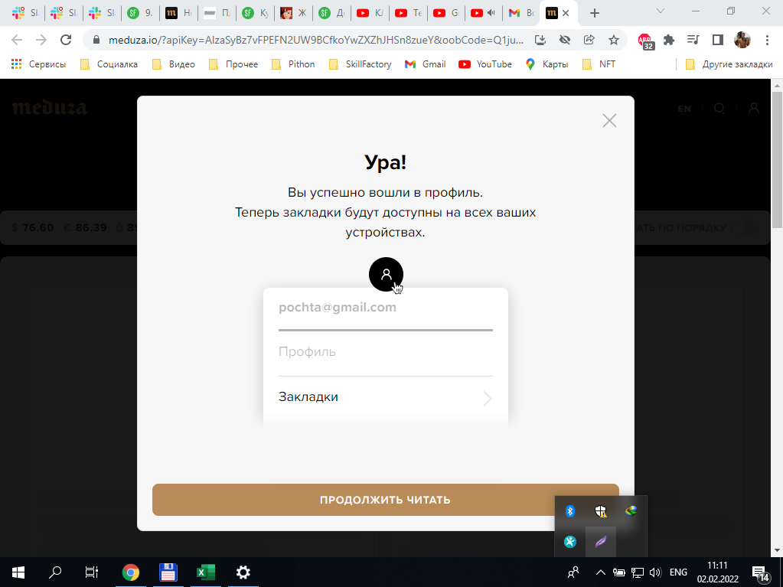 | PASS |  | 1. При регистрации нет возможности ввести пароль, поэтому авторизации как таковой не может быть 2. Нет запроса для авторизации |  | высокая
2 | Возможность авторизироваться | 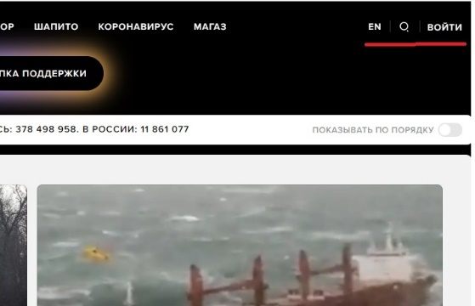 | FAILED |  | FAILED | FAILED |  | FAILED |  |  | BUG-1 | высокая
2.Работа с товарами
1 | Возможность добавить товар в корзину | 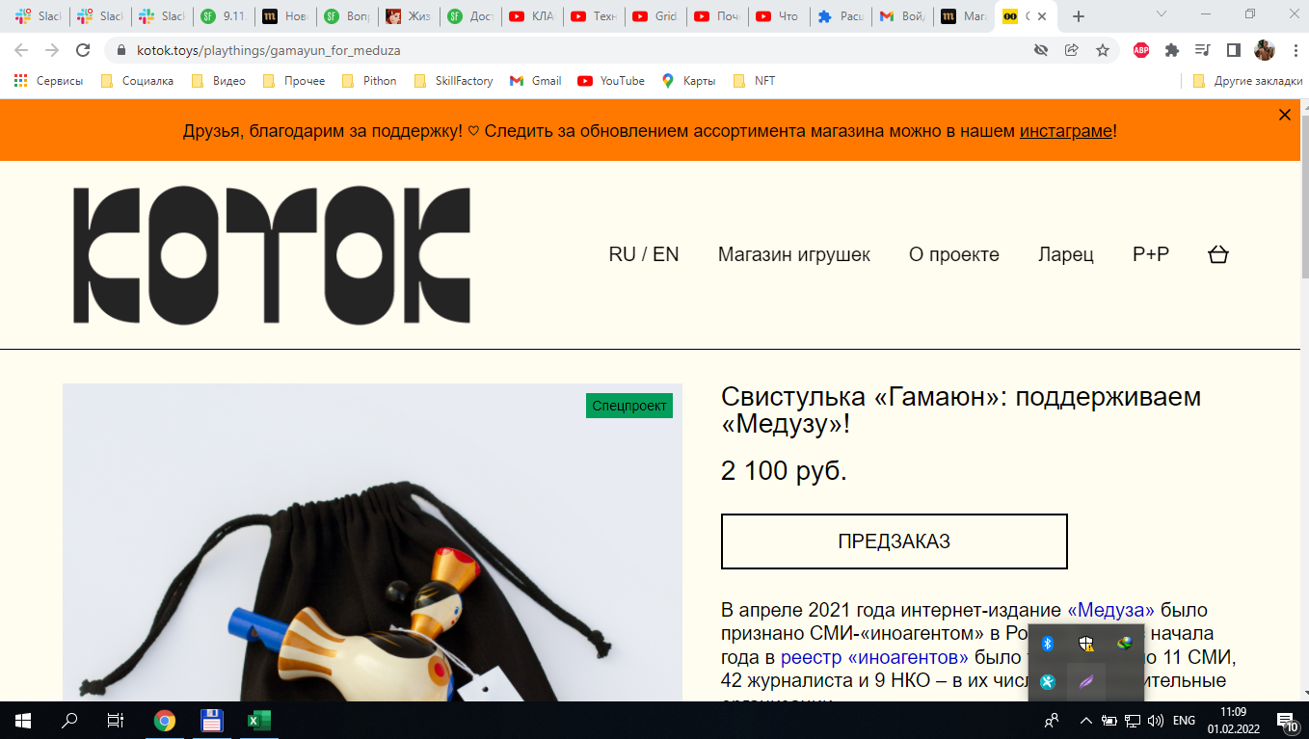 | FAILED |  | FAILED | FAILED | 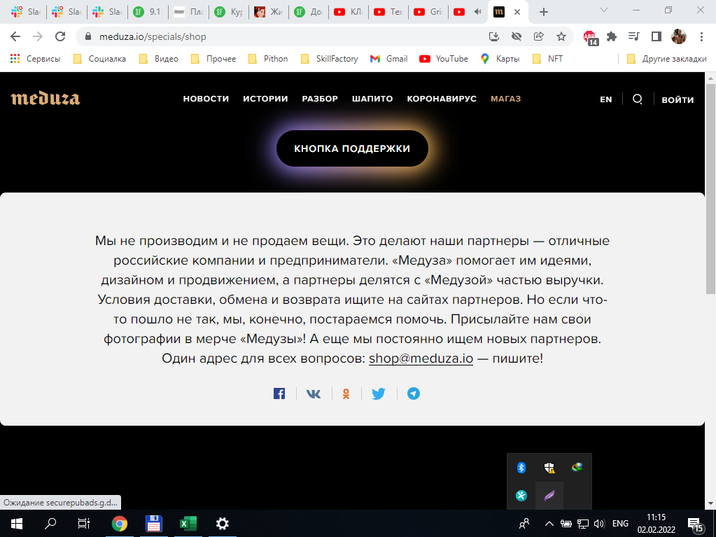 | FAILED |  | 1. Все товары относятся к сторонним продовцам 2. Корзины на сайте https://meduza.io/specials/shop нет | BUG-2 | BLOCK | Разделы "Корзина" и "Оплата" протестировать нет возможности
2 | Цены на товары показываются |  | PASS |  | PASS | FAILED |  | PASS |  |  | BUG-3 | высокая
3.Корзина
1 | Возможность оформить заказ |  |  |  |  |  |  |  |  | 1. Все товары относятся к сторонним продовцам 2. Корзины на сайте https://meduza.io/specials/shop нет |  | высокая
2 | Возможность изменения количества товаров в корзине
4.Оплата
1 | Возможно оплатить добавленный в корзину товар
2 | Все варианты оплаты работают(карта, Qiwi)

